hardware
Estimacion de Costos de Hardware |  | Resumen de Costos Totales

Estaciones de Trabajo | Computadoras para el personal (4 estaciones) Portatiles | Costos de Hardware: $3.212.000

Total de Costos de Hardware: | Desgaste anual: 539,000 pesos Desgaste mensual: 44,000 pesos Desgaste diario: Aproximadamente 1,446.66 pesos por día Desgaste por hora: Aproximadamente 61.1 pesos por hora Estos son los valores estimados para el desgaste anual, mensual, diario y por hora de un portatil con un precio inicial de 2,699,890 pesos y una vida útil de 5 años. Desgaste anual de 4 computadores: 2,156,000 pesos Desgaste mensual de 4 computadores: 176,000 pesos Desgaste diario de 4 computadores: Aproximadamente 5,784 pesos por día Desgaste por hora de 5 computadores: Aproximadamente 244.4 pesos por hora Teniendo en cuenta que el proyecto esta pensado para ser desarrollado en 6 trimestres el precio total del desgaste serian 3.212.000 Costo Final: 3.212.000 |  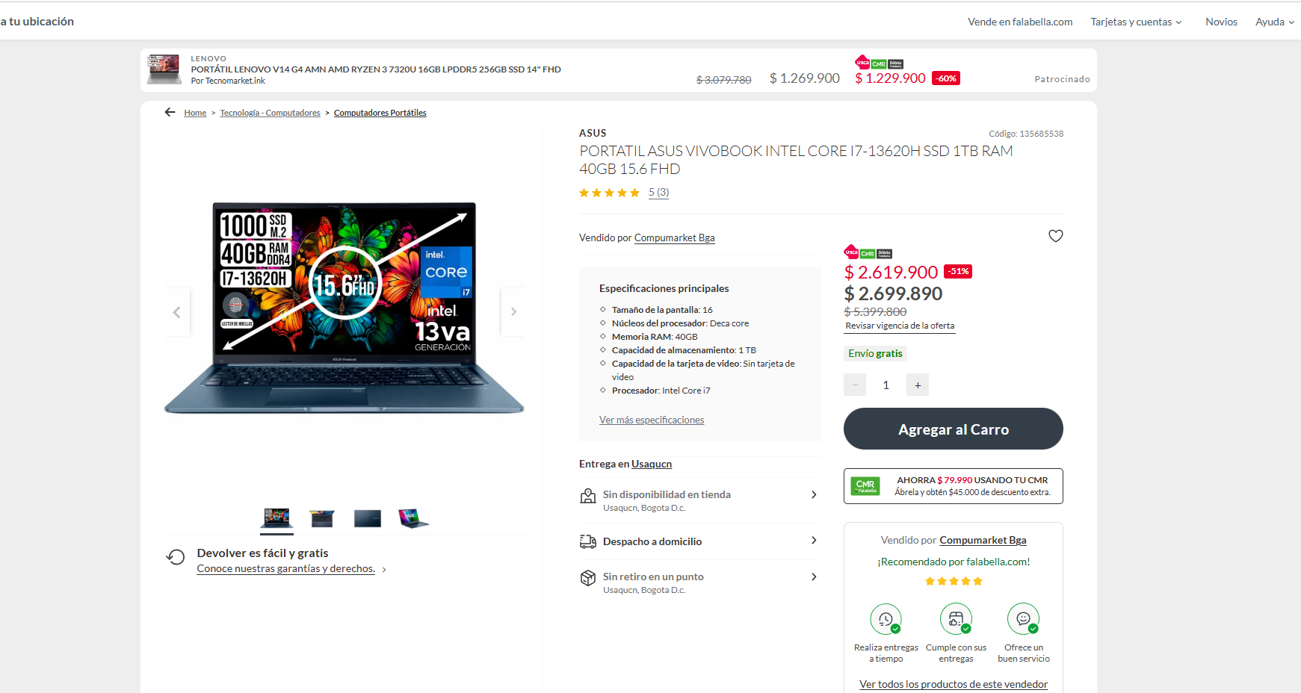

Proveedores
Proveedores |  | Precio

AWS lightsail | 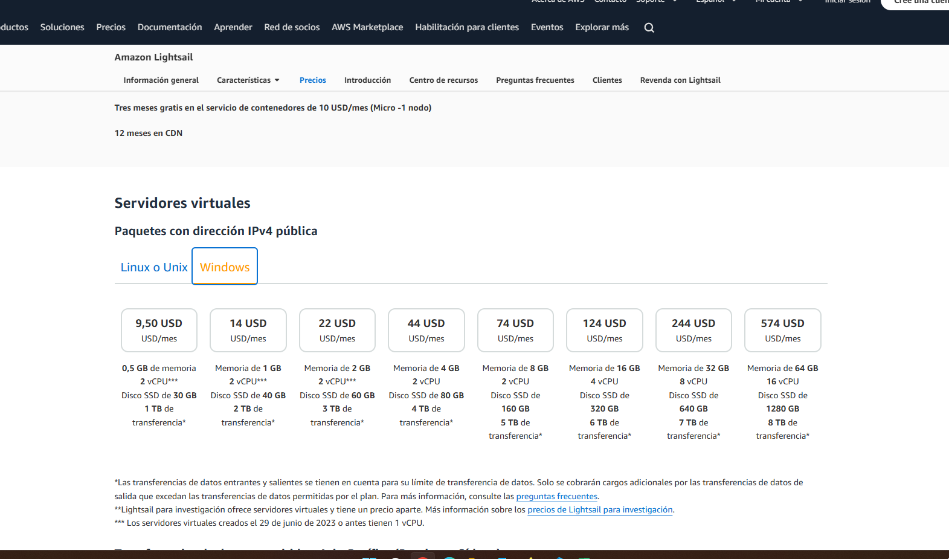 | 396/1.584.000

AWS SES | 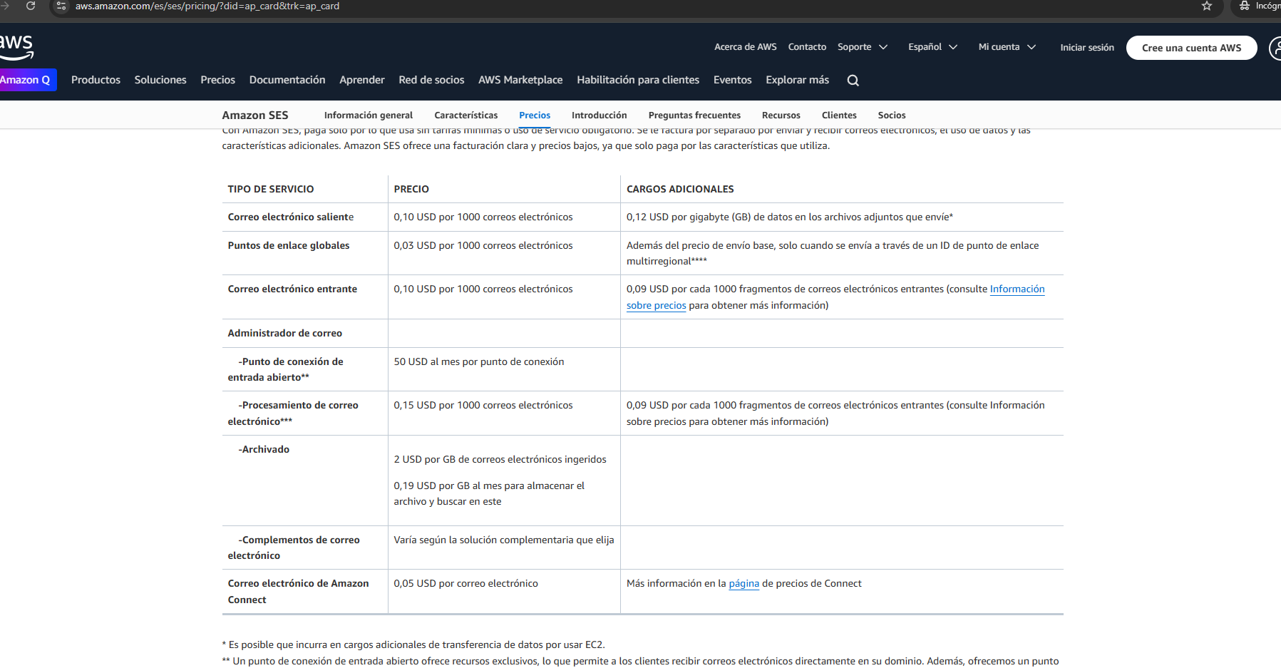 | 5.4 / 22.000

FALABELLA |  | 674/ 2.699.000

DOMINIO WEB | 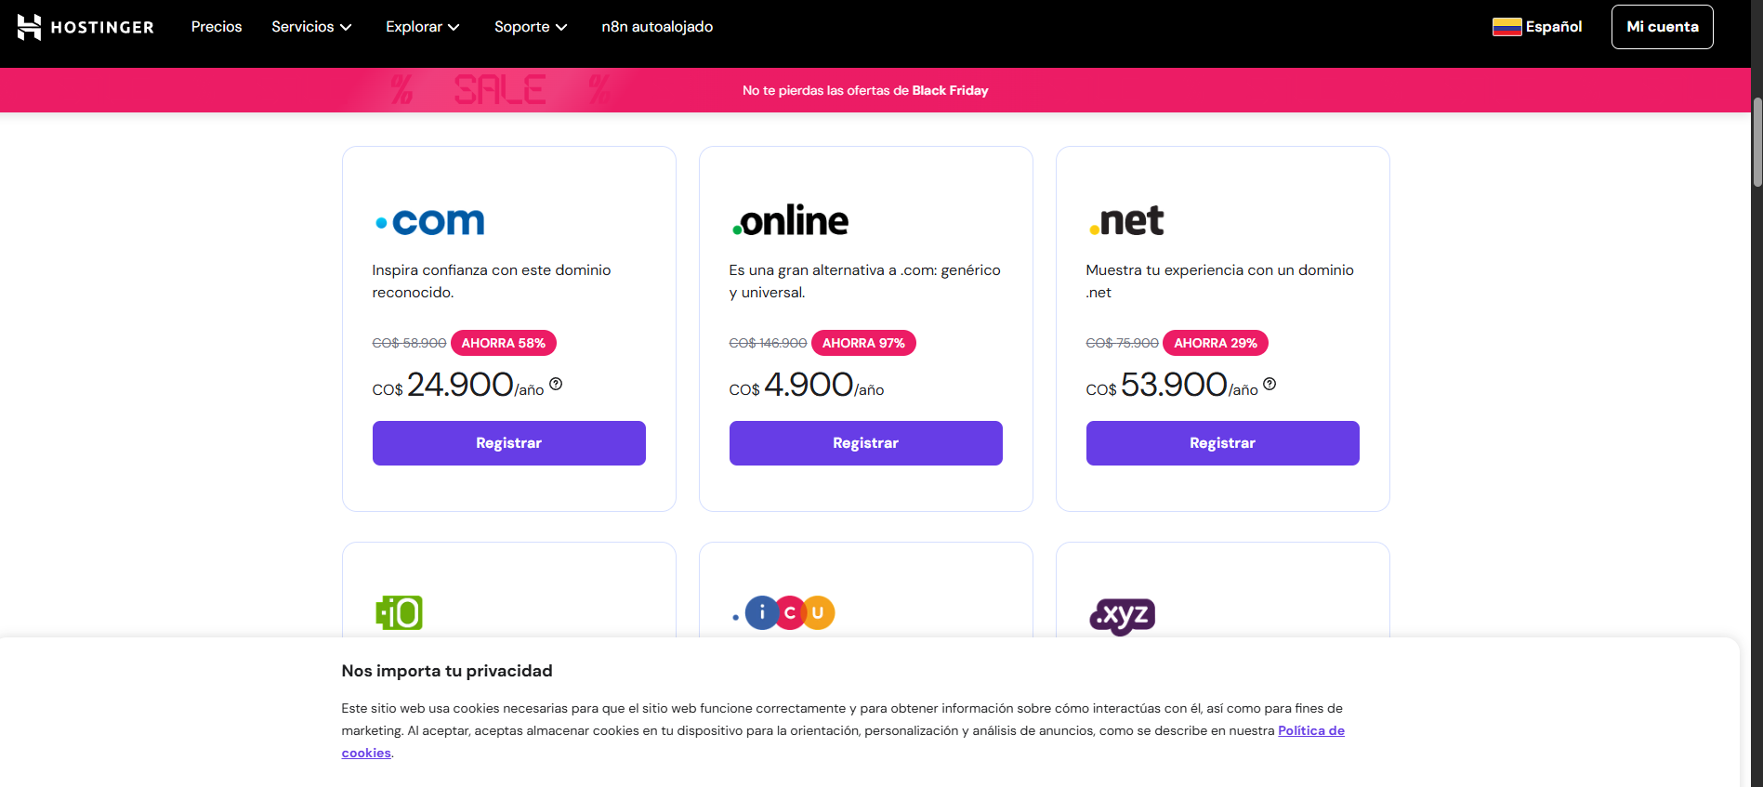 | 24,900

